Лист1
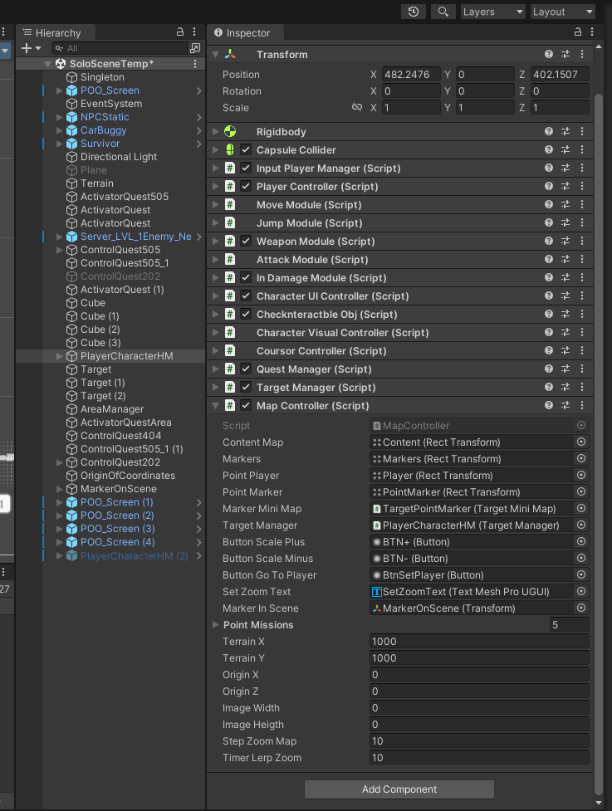
Tyarget System
Класс AreaManager находится на сцене на обьекте AreaManager. Содержит в себе Данные по квестам и ссылки на обьекты целей для отображения их на мини карте.
Класс AreaUI находится на обьекте _MiniAreaMission. Управляетотображением обьекта AreaMission.(Показ области Area над обьектом) Путь Род/_MiniAreaMission/AreaMission
Класс TargetManager висит на игроке. Передача параметров в TargetMiniMap для отображения на МиниКарте
Класс TargetMiniMap висит на обьекте Target. Отображение точки цели на мини карте. Слежение за целью.
Обьект Target находится MiniMap/Targets/
public void ShowTargetQuest(int index, int ID, int indexStepNumber, int indexActionTargets)
Передача параметров в TargetMiniMap для отображения на МиниКарте. Вызывается из QuestManager.

QuestSystem

Класс QuestManager висит на игроке. Управление всей квестовой системой. Получение и занесение в массив активных квестов. Удаление из активных и перемещение их в выполненые. Отображение Инфы в журнале и

Класс MainSOQuest - содержит в себе ссылки на ScriptbleObject QuestData(Само задание и основные параметры квеста)
Класс QuestData - Само задание и основные параметры квеста
Класс MissionButton - находится на кнопке UI в журнале Активных, временных и выполненых заданий. Отображает основные данные( Иконка, статус, название, описание,время миссии)
Класс ShowActionCount - Содержит в себе Массив StringAction(Находится на элементе UI Content / Steps)
Класс StringAction - находится на Элементе UI (отображение основной инфы шагов в текущем задании Выпол, Название, описание, шаг)
Класс PanelPopup - отображение уведомлений о святии и завешении Задания.

 | 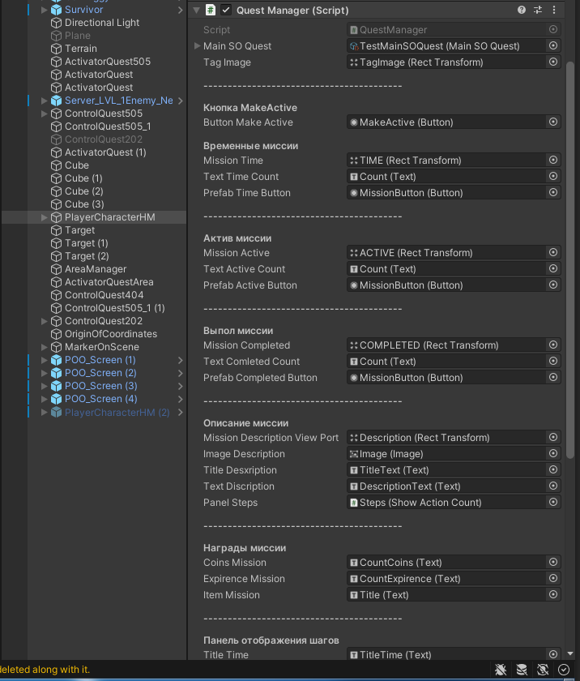
Map Controller

